Calculator画面設定
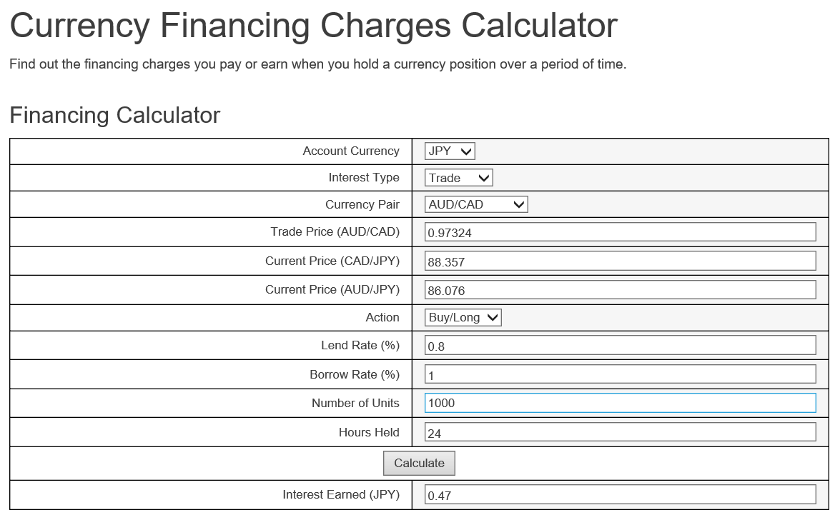

FXCM過去の参考値取得
SELECT [StartDate],[買いSwap],[売りSwap]
FROM [FXCM_RealA].[hstr].[tMonth1]
where 通貨ペアNo = 0
order by StartDate desc;

通貨ペア一覧
No | ペア名
0 | AUD/CAD
1 | AUD/CHF
67 | AUD/HKD
2 | AUD/JPY
3 | AUD/NZD
68 | AUD/SGD
4 | AUD/USD
5 | CAD/CHF
69 | CAD/HKD
6 | CAD/JPY
70 | CAD/SGD
71 | CHF/HKD
7 | CHF/JPY
72 | CHF/ZAR
8 | EUR/AUD
9 | EUR/CAD
10 | EUR/CHF
44 | EUR/CZK
73 | EUR/DKK
11 | EUR/GBP
74 | EUR/HKD
75 | EUR/HUF
12 | EUR/JPY
45 | EUR/NOK
13 | EUR/NZD
76 | EUR/PLN
46 | EUR/SEK
92 | EUR/SGD
14 | EUR/TRY
15 | EUR/USD
77 | EUR/ZAR
16 | GBP/AUD
17 | GBP/CAD
18 | GBP/CHF
78 | GBP/HKD
19 | GBP/JPY
20 | GBP/NZD
79 | GBP/PLN
80 | GBP/SGD
21 | GBP/USD
81 | GBP/ZAR
22 | HKD/JPY
23 | NOK/JPY
24 | NZD/CAD
25 | NZD/CHF
82 | NZD/HKD
26 | NZD/JPY
83 | NZD/SGD
27 | NZD/USD
28 | SEK/JPY
84 | SGD/CHF
85 | SGD/HKD
29 | SGD/JPY
30 | TRY/JPY
31 | USD/CAD
32 | USD/CHF
47 | USD/CNH
48 | USD/CZK
86 | USD/DKK
33 | USD/HKD
87 | USD/HUF
88 | USD/INR
34 | USD/JPY
50 | USD/MXN
49 | USD/NOK
89 | USD/PLN
90 | USD/SAR
51 | USD/SEK
35 | USD/SGD
91 | USD/THB
36 | USD/TRY
37 | USD/ZAR
38 | ZAR/JPY

